상품제안서
UVC 칫솔살균기 세트 | 상품코드: S44073

 |  |  |  |  |  |  | 02-713-8555 | www.synergygift.co.kr
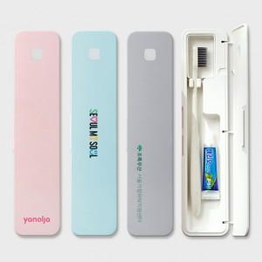

【상세/제작정보】 | <p><span style="font-size: 14pt;">※&nbsp;</span><span style="font-size: 14pt;">살균기 컬러인쇄, 칫솔 레이저인쇄, 종이케이스 컬러인쇄 포함</span></p>

【인쇄/포장옵션】 | 레이저, 풀칼라 / 포장지포장

【공급단가】 | 수량 | 100~ | 300~ | 500~ | 1,000~ | 3,000~
*VAT별도 | 단가 | 16,100원 | 15,300원 | 14,900원 | 14,400원 | 14,100원

【상품 URL】 | https://www.synergygift.co.kr:443/src/goods_detail.php?gdno=44073

